Estadísticas
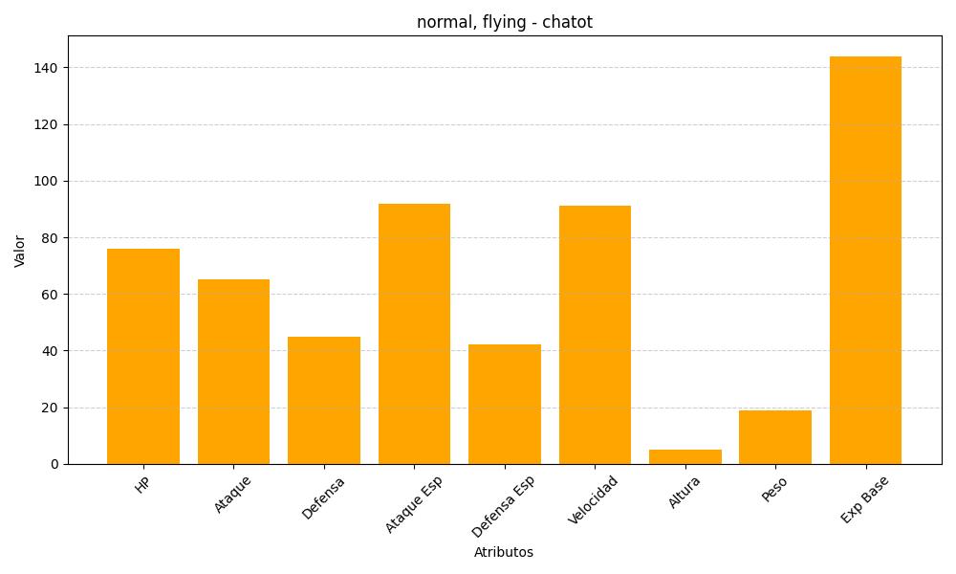
ID | Nombre | Tipo | HP | Ataque | Defensa | Ataque Especial | Defensa Especial | Velocidad | Altura | Peso | Experiencia Base
441 | chatot | normal, flying | 76 | 65 | 45 | 92 | 42 | 91 | 5 | 19 | 144

